Лист1
ID | Суть (Что происходит и чем отличается от ТЗ | Шаги воспроизведения | Ожтдаемый результат | Фактический результат | Локализация | Окружение | Доказательство
BUG-01 | При вводе секретного текста с переносами строк они заменяются на пробелы при сохранении с БД, что нарушает требования ТЗ: " Сохраняется и передаётся целиком и без изменений, ровно в том виде, в каком введён." | 1.Создать ссылку. 2.Ввести текст с переносами ААА \n ИИИИ \n ММММ. 3. Сохранить. 4.Выполнить SQL-запрос SELECT payload FROM secrets WHERE account_id = 38 ORDER BY id DESC LIMIT 1; | В базе данных текст содержит символы переноса строк(\n). | В базе данных текст содержит пробелы вместо переносов: ААА ИИИИ ММММ. | Бэкенд | Windows 10, Microsoft Edge , SQL-консоль | 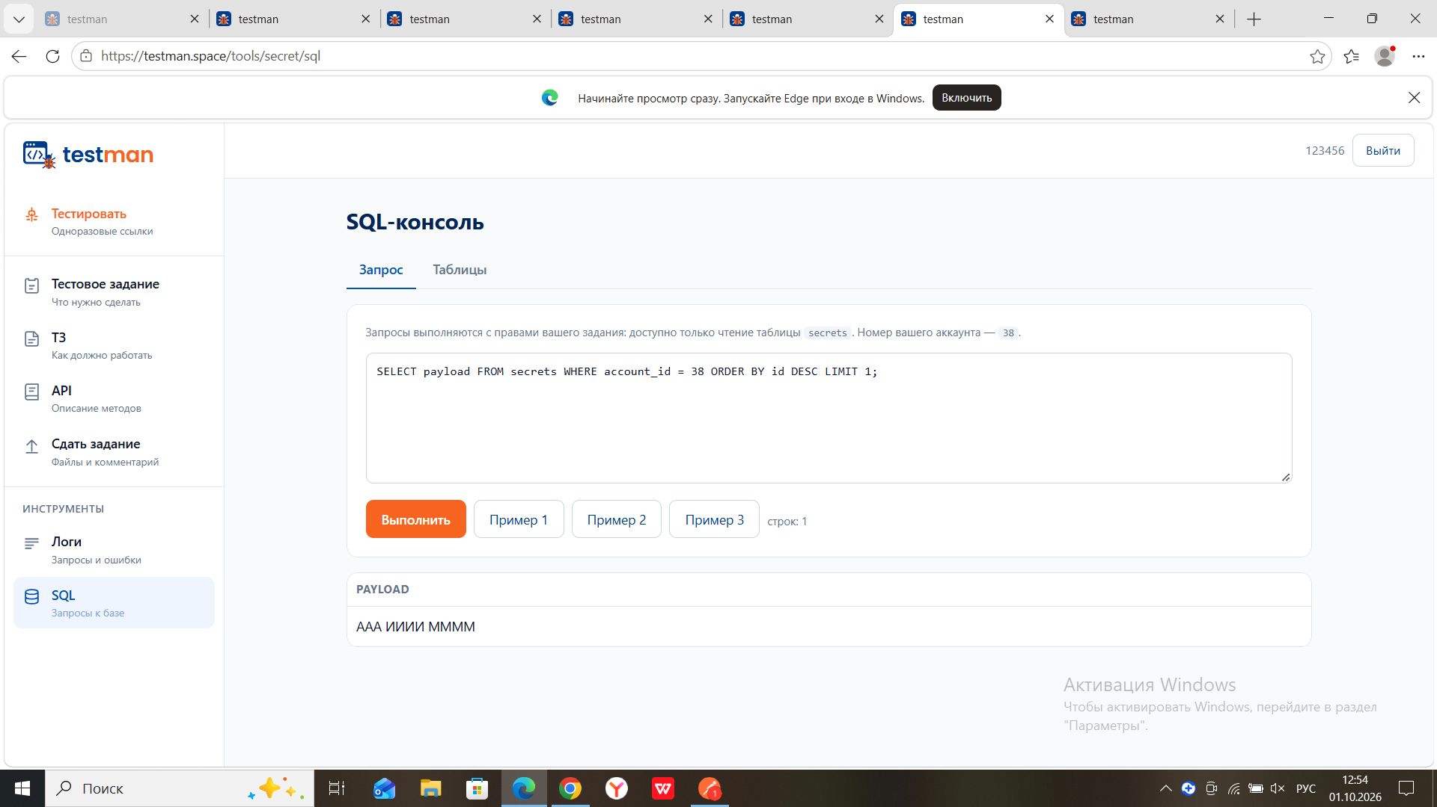
BUG-02 | После просмотра ссылки переданный секретный текст не удаляется из базы данных. Вопреки ТЗ ("удаляютс... полностью и безвозвратно... никаких следов... оставаться не должно"), запись остается в таблице secrets, а поле payload содержит исходный текст. | 1.Создать ссылку с текстом "удаление". 2. Открыть ее в режиме инкогнито и получить данные. 3. Выполнить SQL: SELECT id, payload, viewed_at, deleted_at FROM secrets WHERE id = 2275; | Запись удалена физический ( 0 строк в SQL) или, в крайнем случае поле payload очищено (NULL). | Запись существует, viewed_at и delete_at заполнены, но payload = "удаление" - секретный текст доступен в БД. | БД | Windows 10, Microsoft Edge , SQL-консоль | 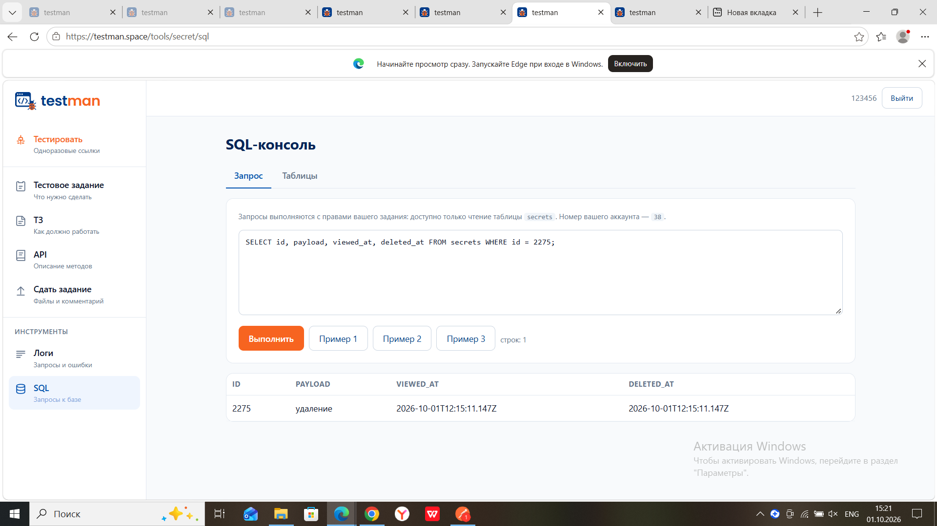
BUG-03 | Просроченная ссылка не удаляется из базы данных. По ТЗ («То же происходит по истечении времени жизни... удаляется на тех же условиях») запись должна быть удалена физически или очищена, а deleted_at заполнен. | Создать ссылку с временем жизни = +1 минута. 2. Дождаться истечения срока (16:03). 3. Выполнить SQL: SELECT id, expires_at, deleted_at, payload FROM secrets WHERE id = 2317; | Запись удалена (0 строк в SQL) или deleted_at заполнен, payload = NULL. | Запись существует, deleted_at = null, payload = «время» — секретный текст всё ещё доступен в БД | Бэкенд | Windows 10, Microsoft Edge, SQL-консоль | 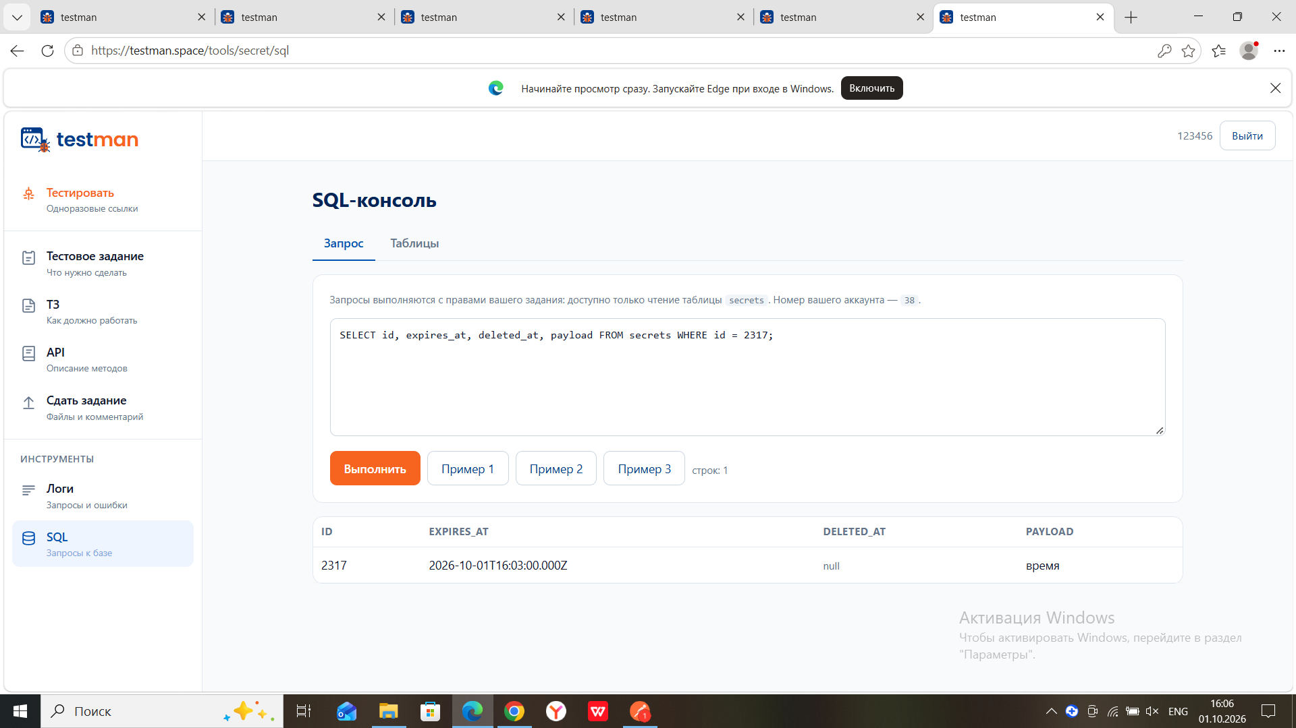
BUG-04 | При переходе по просроченной ссылке сервер сбрасывает соединение, вместо того чтобы показать понятное сообщение об ошибке. Нарушен пункт ТЗ «Ошибки... без технических подробностей». | 1. Создать ссылку с временем жизни +1 мин. 2. Дождаться истечения. 3. Открыть ссылку в браузере. | Понятное сообщение: «Ссылка недействительна» или «Ссылка не найдена». | Браузер выдаёт техническую ошибку ERR_CONNECTION_RESET. Страница не загружается. | Бэкенд | Бэкенд Windows, Microsoft Edge | 